Bestellung
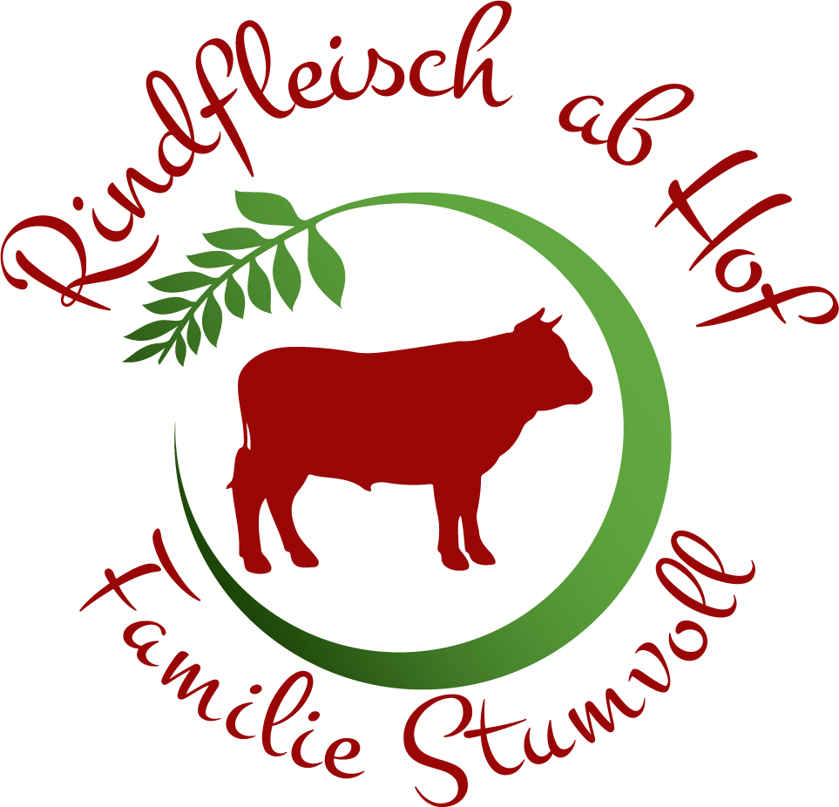
Marco Stumvoll
3822 Münchreith/Thaya 33
stumvoll@rindfleischabhof.at
www.rindfleischabhof.at
0664/5784952
Bestellung Rindfleisch

vom Waldviertler Fleckvieh

Name
Straße, Hausnummer
PLZ, Ort
Telefonnummer
E-Mail

Im Gemischten befindet sich: Schnitzel und Gulaschfleisch, was zum Kochen und Braten
 |  | Einheit | EUR | Menge | EUR | Schnitzelfleisch geschnitten oder im Ganzen
Rindfleisch gemischt ohne Knochen (10 kg Paket) |  | Pkg. | 115.00 |  | 0
Rindfleisch gemischt ohne Knochen (5 kg Paket) |  | Pkg. | 60.00 |  | 0
Rindfleisch gemischt ohne Knochen (3 kg Paket) |  | Pkg. | 37.00 |  | 0
Faschiertes (zu je 1 kg verpackt) |  | Pkg. | 9.90 |  | 0
Burger pattys (4Stk. - 500g) |  | Pkg. | 6.50 |  | 0
zum Kochen |  | kg | 10.90 |  | 0
Beinfleisch |  | kg | 6.90 |  | 0
für Gulasch |  | kg | 9.90 |  | 0
Schnitzel |  | kg | 16.90 |  | 0
zum Braten |  | kg | 15.90 |  | 0
Schulterscherzel |  | kg | 15.90 |  | 0
Tafelstück |  | kg | 16.90 |  | 0
Tafelspitz |  | kg | 17.90 |  | 0
Rostbraten |  | kg | 19.90 |  | 0
Beiried |  | kg | 23.90 |  | 0
Hüferlsteak |  | kg | 25.90 |  | 0
Lungenbraten |  | kg | 41.90 |  | 0
Herz |  | kg | 5.90 |  | 0
Leber |  | kg | 4.90 |  | 0
Knochen |  | kg | 1.50 |  | 0

Summe |  |  |  | 0 | 0.00

 | Vielen Dank für Ihre Bestellung!

